MH 金屬敲擊式錨栓
金屬敲擊式錨栓
族群碼 | MH | ← 新料號會用到這個代碼

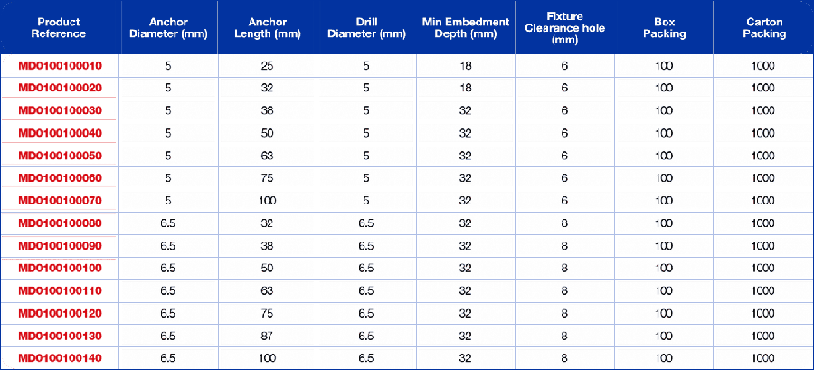
▼ | 規格表 1 （metal-hammer-drive-anchor-spec1.png 共 14 列）

# | 舊料號 ① | 舊料號 ② | 直徑 mm | 長度 mm | 規格 3 | 規格 4 | 規格 5 | 規格 6 | 規格 7 | 表面處理 | 新料號（自動）
1
2
3
4
5
6
7
8
9
10
11
12
13
14

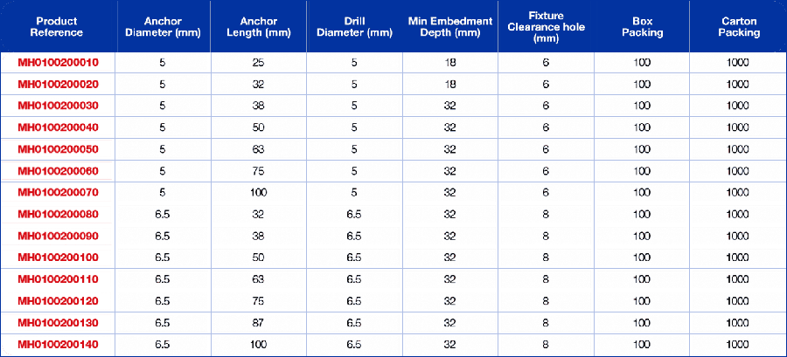
▼ | 規格表 2 （metal-hammer-drive-anchor-spec2.png 共 14 列）

# | 舊料號 ① | 舊料號 ② | 直徑 mm | 長度 mm | 規格 3 | 規格 4 | 規格 5 | 規格 6 | 規格 7 | 表面處理 | 新料號（自動）
1
2
3
4
5
6
7
8
9
10
11
12
13
14

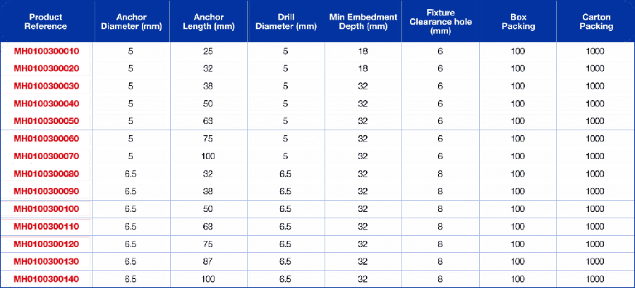
▼ | 變體：Mhd Mushroom Head （metal-hammer-drive-anchor-var2.png 共 14 列）

# | 舊料號 ① | 舊料號 ② | 直徑 mm | 長度 mm | 規格 3 | 規格 4 | 規格 5 | 規格 6 | 規格 7 | 表面處理 | 新料號（自動）
1
2
3
4
5
6
7
8
9
10
11
12
13
14

▼ | 變體：Mhd Mushroom Head - Black Phosphate （metal-hammer-drive-anchor-var3.png 共 14 列）

# | 舊料號 ① | 舊料號 ② | 直徑 mm | 長度 mm | 規格 3 | 規格 4 | 規格 5 | 規格 6 | 規格 7 | 表面處理 | 新料號（自動）
1
2
3
4
5
6
7
8
9
10
11
12
13
14

▼ | 變體：Mhd Forming - Bzp （metal-hammer-drive-anchor-var4.png 共 4 列）

# | 舊料號 ① | 舊料號 ② | 直徑 mm | 長度 mm | 規格 3 | 規格 4 | 規格 5 | 規格 6 | 規格 7 | 表面處理 | 新料號（自動）
1
2
3
4

▼ | 變體：Mhd Overhead Thread - Bzp （metal-hammer-drive-anchor-var5.png 共 2 列）

# | 舊料號 ① | 舊料號 ② | 直徑 mm | 長度 mm | 規格 3 | 規格 4 | 規格 5 | 規格 6 | 規格 7 | 表面處理 | 新料號（自動）
1
2

▼ | 變體：Mhd Tie Wire - Bzp （metal-hammer-drive-anchor-var6.png 共 2 列）

# | 舊料號 ① | 舊料號 ② | 直徑 mm | 長度 mm | 規格 3 | 規格 4 | 規格 5 | 規格 6 | 規格 7 | 表面處理 | 新料號（自動）
1
2

WAG 楔型錨栓 熱浸鍍鋅
楔型錨栓 熱浸鍍鋅
族群碼 | WAG | ← 新料號會用到這個代碼

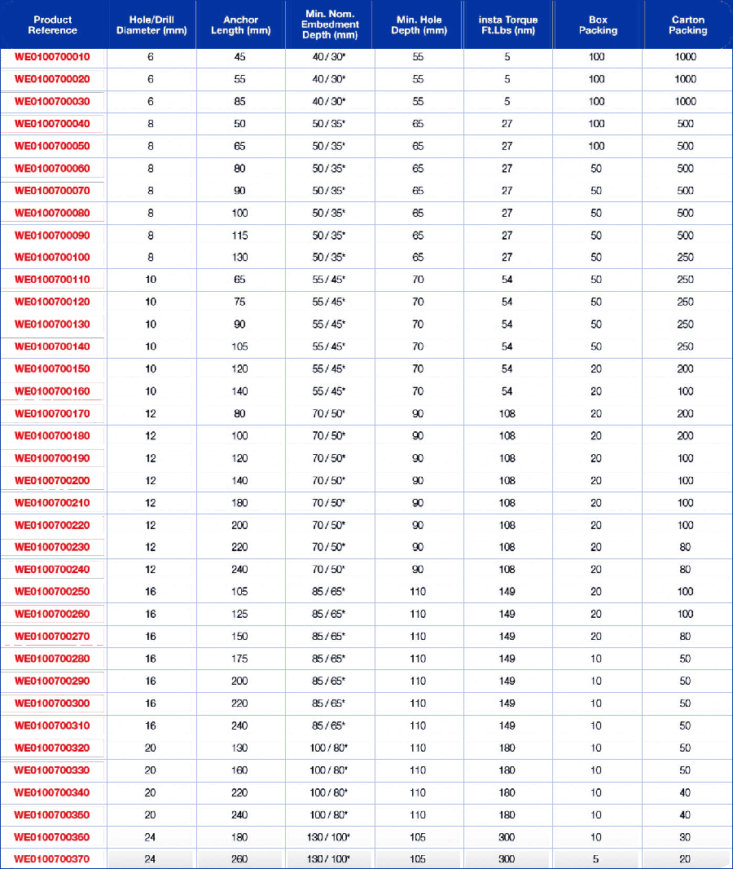
▼ | 規格表 1 （wedge-anchor-hot-dipped-galvanised-spec1.png 共 37 列）

# | 舊料號 ① | 舊料號 ② | 直徑 mm | 長度 mm | 規格 3 | 規格 4 | 規格 5 | 規格 6 | 規格 7 | 表面處理 | 新料號（自動）
1
2
3
4
5
6
7
8
9
10
11
12
13
14
15
16
17
18
19
20
21
22
23
24
25
26
27
28
29
30
31
32
33
34
35
36
37

SL 套管式錨栓
套管式錨栓
族群碼 | SL | ← 新料號會用到這個代碼

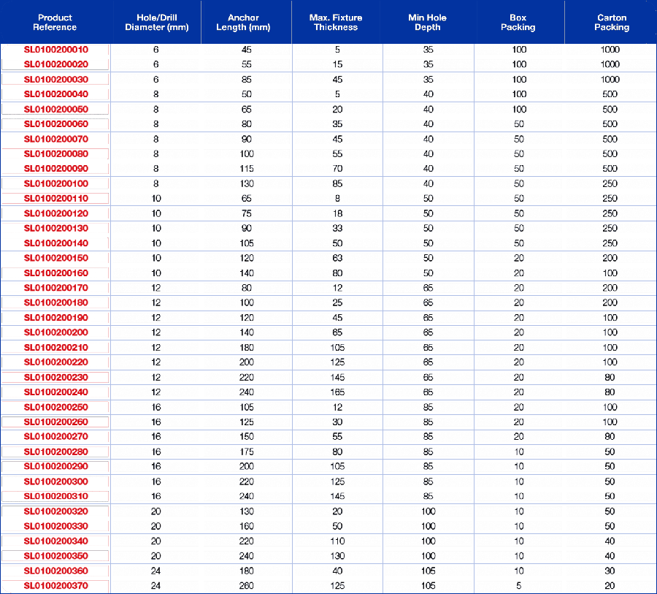
▼ | 規格表 1 （sleeve-anchors-spec1.png 共 37 列）

# | 舊料號 ① | 舊料號 ② | 直徑 mm | 長度 mm | 規格 3 | 規格 4 | 規格 5 | 規格 6 | 規格 7 | 表面處理 | 新料號（自動）
1
2
3
4
5
6
7
8
9
10
11
12
13
14
15
16
17
18
19
20
21
22
23
24
25
26
27
28
29
30
31
32
33
34
35
36
37

▼ | 變體：Hex Bolt Type （sleeve-anchors-var2.png 共 37 列）

# | 舊料號 ① | 舊料號 ② | 直徑 mm | 長度 mm | 規格 3 | 規格 4 | 規格 5 | 規格 6 | 規格 7 | 表面處理 | 新料號（自動）
1
2
3
4
5
6
7
8
9
10
11
12
13
14
15
16
17
18
19
20
21
22
23
24
25
26
27
28
29
30
31
32
33
34
35
36
37

▼ | 變體：Eye & Hook Type （sleeve-anchors-var3.png 共 2 列）

# | 舊料號 ① | 舊料號 ② | 直徑 mm | 長度 mm | 規格 3 | 規格 4 | 規格 5 | 規格 6 | 規格 7 | 表面處理 | 新料號（自動）
1
2

CBF 混凝土螺栓 法蘭頭
混凝土螺栓 法蘭頭
族群碼 | CBF | ← 新料號會用到這個代碼

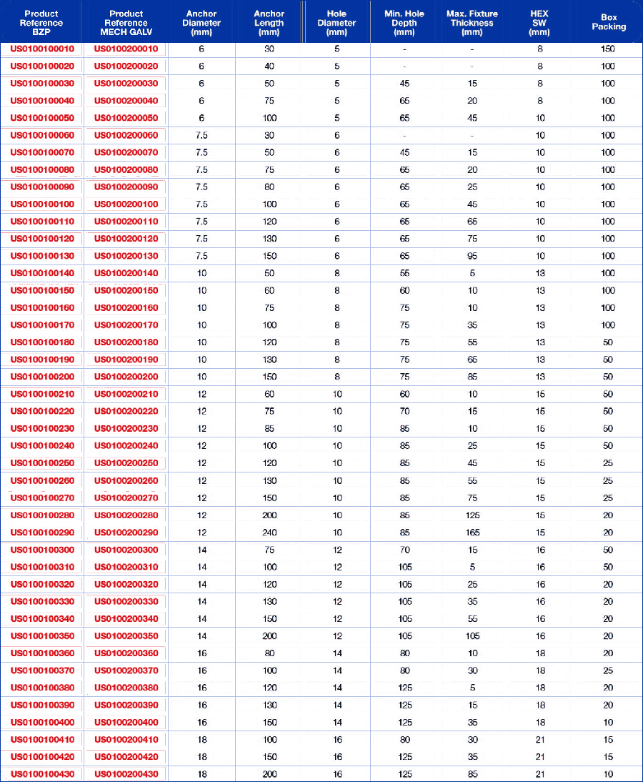
▼ | 規格表 1 （concrete-bolt-flange-head-spec1.png 共 43 列）

# | 舊料號 ① | 舊料號 ② | 直徑 mm | 長度 mm | 規格 3 | 規格 4 | 規格 5 | 規格 6 | 規格 7 | 表面處理 | 新料號（自動）
1
2
3
4
5
6
7
8
9
10
11
12
13
14
15
16
17
18
19
20
21
22
23
24
25
26
27
28
29
30
31
32
33
34
35
36
37
38
39
40
41
42
43

WA7 楔型錨栓 Opt.7
楔型錨栓 Opt.7
族群碼 | WA7 | ← 新料號會用到這個代碼

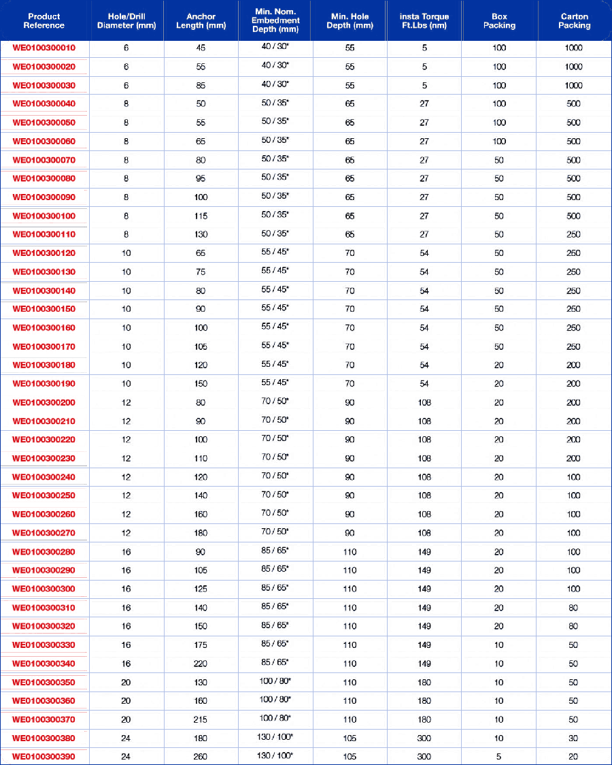
▼ | 規格表 1 （eta-opt-7-wedge-anchor-spec1.png 共 39 列）

# | 舊料號 ① | 舊料號 ② | 直徑 mm | 長度 mm | 規格 3 | 規格 4 | 規格 5 | 規格 6 | 規格 7 | 表面處理 | 新料號（自動）
1
2
3
4
5
6
7
8
9
10
11
12
13
14
15
16
17
18
19
20
21
22
23
24
25
26
27
28
29
30
31
32
33
34
35
36
37
38
39

WA1 楔型錨栓 Opt.1
楔型錨栓 Opt.1
族群碼 | WA1 | ← 新料號會用到這個代碼

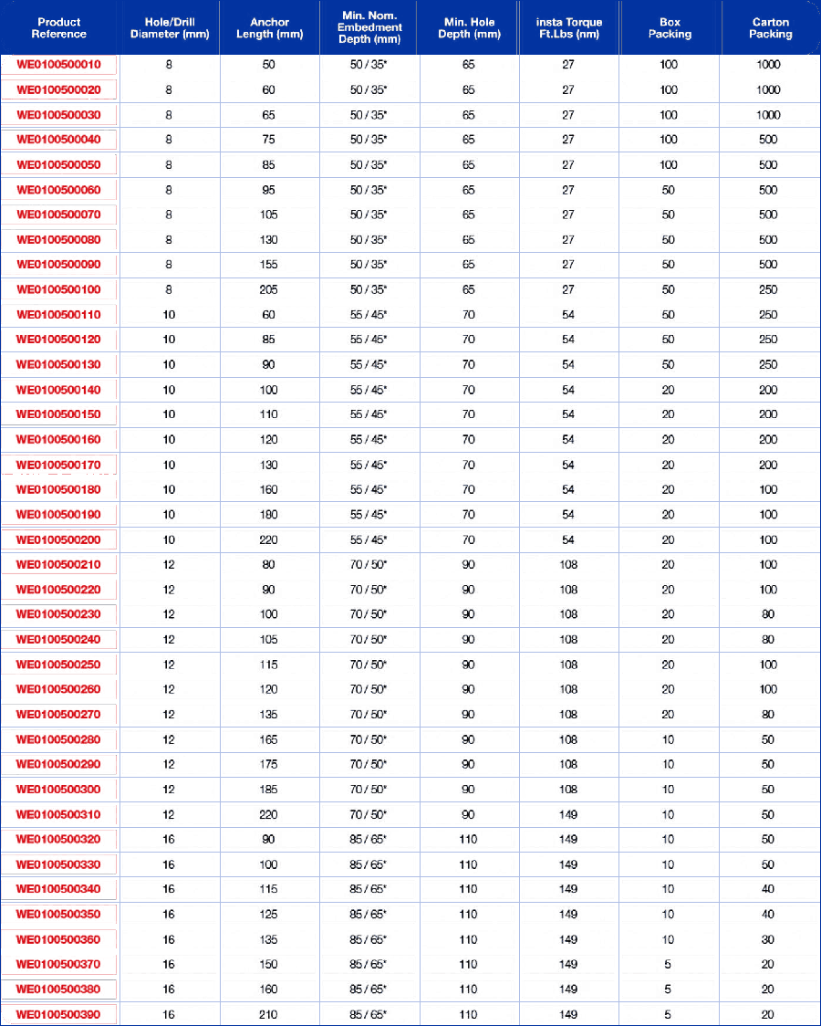
▼ | 規格表 1 （wedge-anchor-opt-1-spec1.png 共 39 列）

# | 舊料號 ① | 舊料號 ② | 直徑 mm | 長度 mm | 規格 3 | 規格 4 | 規格 5 | 規格 6 | 規格 7 | 表面處理 | 新料號（自動）
1
2
3
4
5
6
7
8
9
10
11
12
13
14
15
16
17
18
19
20
21
22
23
24
25
26
27
28
29
30
31
32
33
34
35
36
37
38
39

CBP 混凝土螺栓 盤頭·沉頭
混凝土螺栓 盤頭/沉頭
族群碼 | CBP | ← 新料號會用到這個代碼

▼ | 規格表 1 （concrete-boltpan-csk-head-spec1.png 共 10 列）

# | 舊料號 ① | 舊料號 ② | 直徑 mm | 長度 mm | 規格 3 | 規格 4 | 規格 5 | 規格 6 | 規格 7 | 表面處理 | 新料號（自動）
1
2
3
4
5
6
7
8
9
10

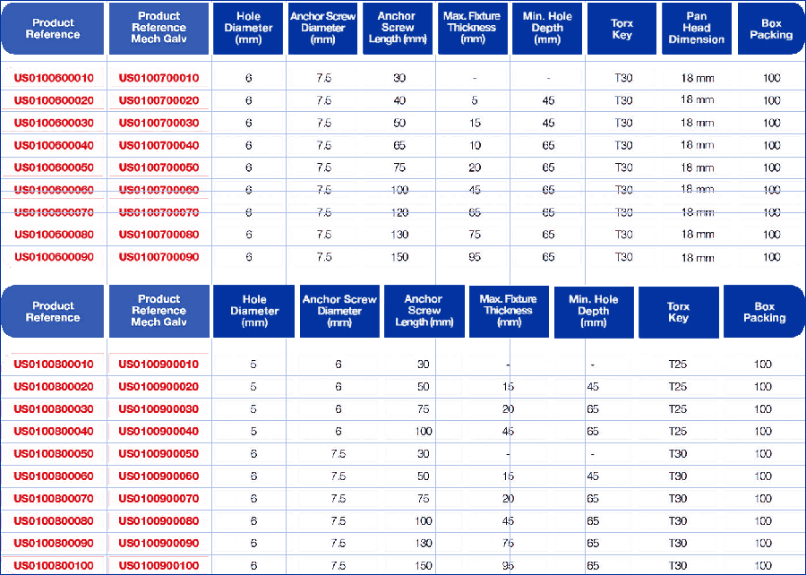
▼ | 規格表 2 （concrete-boltpan-csk-head-spec2.png 共 22 列）

# | 舊料號 ① | 舊料號 ② | 直徑 mm | 長度 mm | 規格 3 | 規格 4 | 規格 5 | 規格 6 | 規格 7 | 表面處理 | 新料號（自動）
1
2
3
4
5
6
7
8
9
10
11
12
13
14
15
16
17
18
19
20
21
22

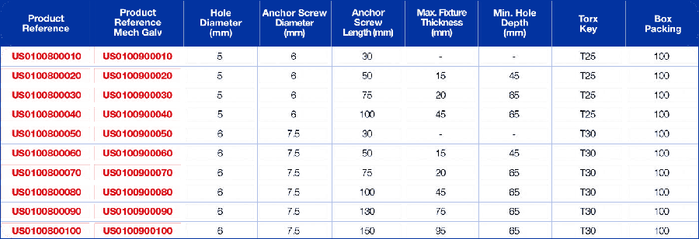
▼ | 變體：Concrete Bolt - Csk Head （concrete-boltpan-csk-head-var2.png 共 10 列）

# | 舊料號 ① | 舊料號 ② | 直徑 mm | 長度 mm | 規格 3 | 規格 4 | 規格 5 | 規格 6 | 規格 7 | 表面處理 | 新料號（自動）
1
2
3
4
5
6
7
8
9
10

ST 彈簧蝴蝶
彈簧蝴蝶
族群碼 | ST | ← 新料號會用到這個代碼

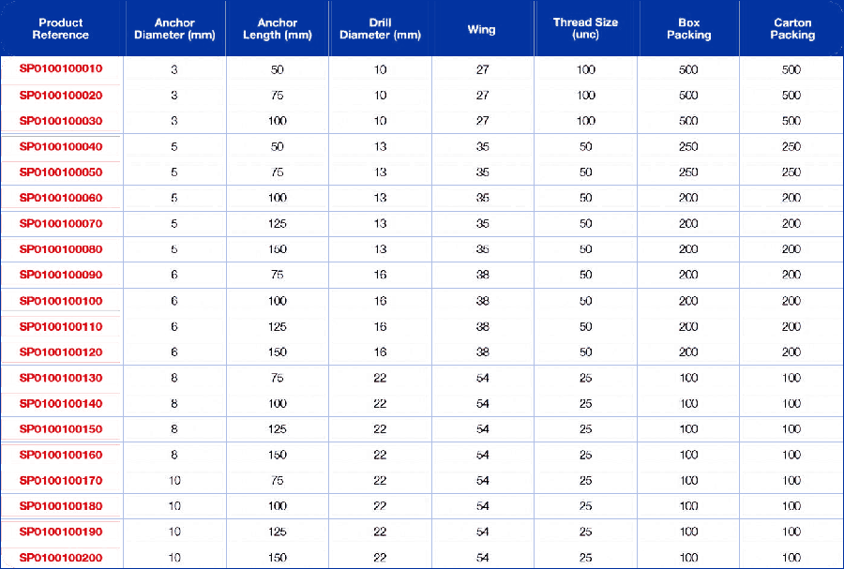
▼ | 規格表 1 （spring-toggles-spec1.png 共 20 列）

# | 舊料號 ① | 舊料號 ② | 直徑 mm | 長度 mm | 規格 3 | 規格 4 | 規格 5 | 規格 6 | 規格 7 | 表面處理 | 新料號（自動）
1
2
3
4
5
6
7
8
9
10
11
12
13
14
15
16
17
18
19
20

▼ | 規格表 2 （spring-toggles-spec2.png 共 6 列）

# | 舊料號 ① | 舊料號 ② | 直徑 mm | 長度 mm | 規格 3 | 規格 4 | 規格 5 | 規格 6 | 規格 7 | 表面處理 | 新料號（自動）
1
2
3
4
5
6

PT 塑膠蝴蝶
塑膠蝴蝶
族群碼 | PT | ← 新料號會用到這個代碼

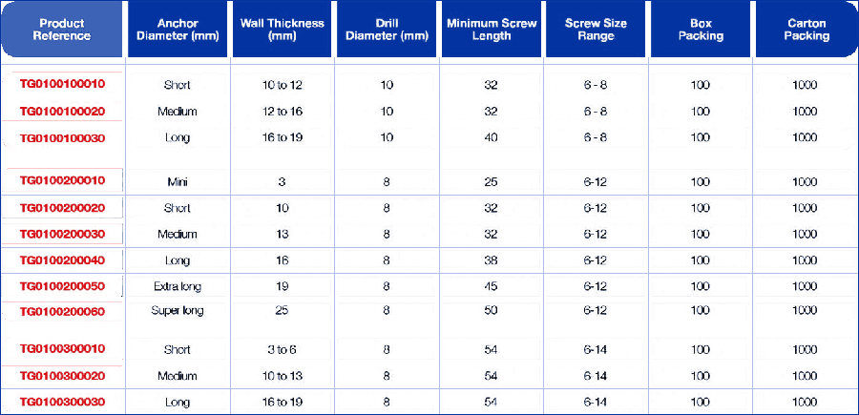
▼ | 規格表 1 （plastic-toggle-anchor-spec1.png 共 13 列）

# | 舊料號 ① | 舊料號 ② | 直徑 mm | 長度 mm | 規格 3 | 規格 4 | 規格 5 | 規格 6 | 規格 7 | 表面處理 | 新料號（自動）
1
2
3
4
5
6
7
8
9
10
11
12
13

▼ | 變體：Plastic Toggle Anchor - PTA1 （plastic-toggle-anchor-var1.png 共 3 列）

# | 舊料號 ① | 舊料號 ② | 直徑 mm | 長度 mm | 規格 3 | 規格 4 | 規格 5 | 規格 6 | 規格 7 | 表面處理 | 新料號（自動）
1
2
3

▼ | 變體：Plastic Toggle Anchor - PTA2 （plastic-toggle-anchor-var2.png 共 6 列）

# | 舊料號 ① | 舊料號 ② | 直徑 mm | 長度 mm | 規格 3 | 規格 4 | 規格 5 | 規格 6 | 規格 7 | 表面處理 | 新料號（自動）
1
2
3
4
5
6

▼ | 變體：Plastic Toggle Anchor - PTA3 （plastic-toggle-anchor-var3.png 共 3 列）

# | 舊料號 ① | 舊料號 ② | 直徑 mm | 長度 mm | 規格 3 | 規格 4 | 規格 5 | 規格 6 | 規格 7 | 表面處理 | 新料號（自動）
1
2
3

RN 橡膠帽
橡膠帽
族群碼 | RN | ← 新料號會用到這個代碼

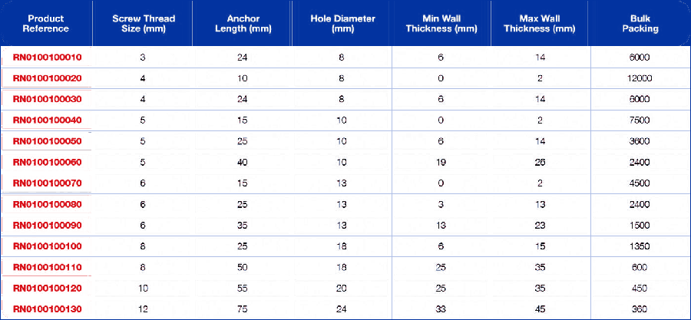
▼ | 規格表 1 （rubber-nuts-spec1.png 共 13 列）

# | 舊料號 ① | 舊料號 ② | 直徑 mm | 長度 mm | 規格 3 | 規格 4 | 規格 5 | 規格 6 | 規格 7 | 表面處理 | 新料號（自動）
1
2
3
4
5
6
7
8
9
10
11
12
13

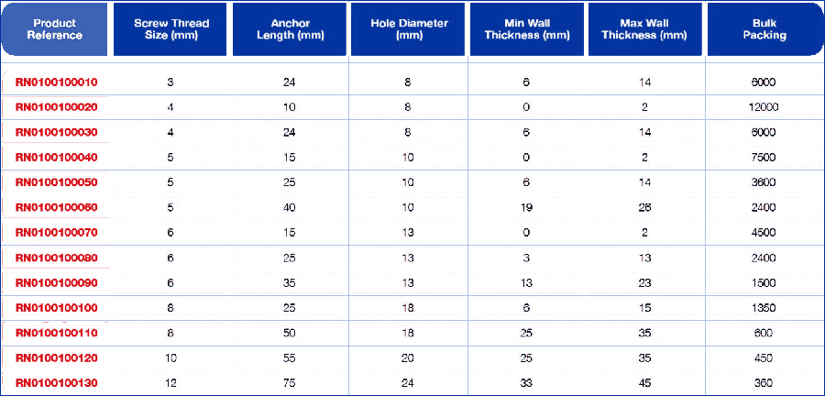
▼ | 規格表 2 （rubber-nuts-spec2.png 共 14 列）

# | 舊料號 ① | 舊料號 ② | 直徑 mm | 長度 mm | 規格 3 | 規格 4 | 規格 5 | 規格 6 | 規格 7 | 表面處理 | 新料號（自動）
1
2
3
4
5
6
7
8
9
10
11
12
13
14

PC 管夾
管夾
族群碼 | PC | ← 新料號會用到這個代碼

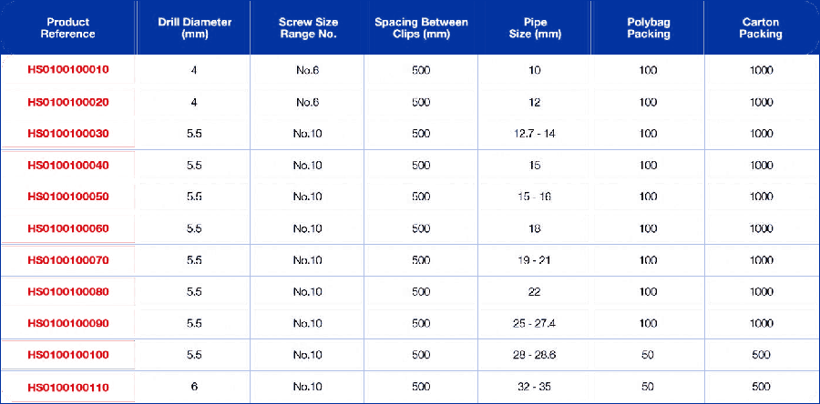
▼ | 規格表 1 （pipe-clips-spec1.png 共 11 列）

# | 舊料號 ① | 舊料號 ② | 直徑 mm | 長度 mm | 規格 3 | 規格 4 | 規格 5 | 規格 6 | 規格 7 | 表面處理 | 新料號（自動）
1
2
3
4
5
6
7
8
9
10
11

▼ | 規格表 2 （pipe-clips-spec2.png 共 3 列）

# | 舊料號 ① | 舊料號 ② | 直徑 mm | 長度 mm | 規格 3 | 規格 4 | 規格 5 | 規格 6 | 規格 7 | 表面處理 | 新料號（自動）
1
2
3

CL 電纜夾
電纜夾
族群碼 | CL | ← 新料號會用到這個代碼

▼ | 規格表 1 （cable-clips-spec1.png 共 6 列）

# | 舊料號 ① | 舊料號 ② | 直徑 mm | 長度 mm | 規格 3 | 規格 4 | 規格 5 | 規格 6 | 規格 7 | 表面處理 | 新料號（自動）
1
2
3
4
5
6

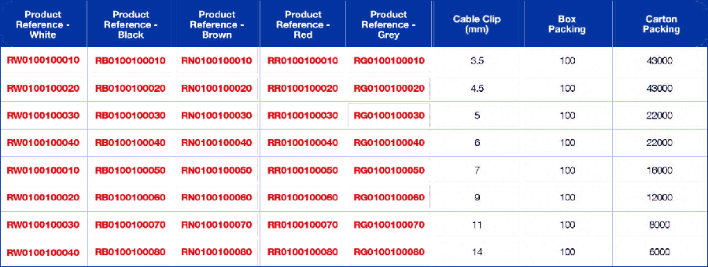
▼ | 規格表 2 （cable-clips-spec2.png 共 8 列）

# | 舊料號 ① | 舊料號 ② | 直徑 mm | 長度 mm | 規格 3 | 規格 4 | 規格 5 | 規格 6 | 規格 7 | 表面處理 | 新料號（自動）
1
2
3
4
5
6
7
8

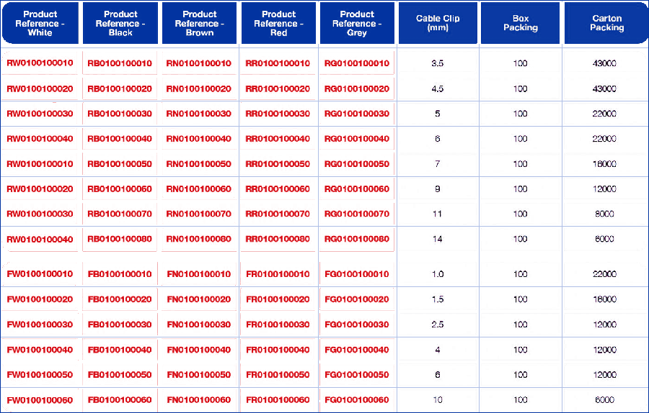
▼ | 規格表 3 （cable-clips-spec3.png 共 15 列）

# | 舊料號 ① | 舊料號 ② | 直徑 mm | 長度 mm | 規格 3 | 規格 4 | 規格 5 | 規格 6 | 規格 7 | 表面處理 | 新料號（自動）
1
2
3
4
5
6
7
8
9
10
11
12
13
14
15

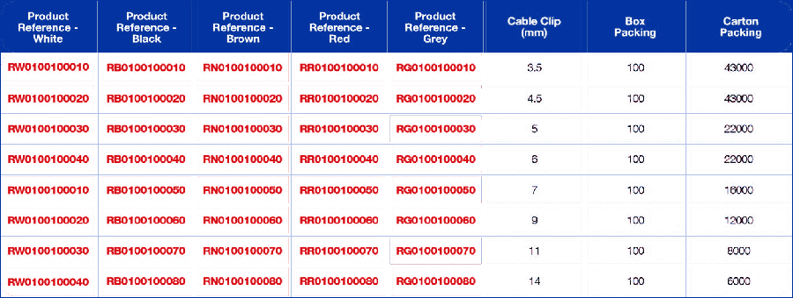
▼ | 規格表 4 （cable-clips-spec4.png 共 8 列）

# | 舊料號 ① | 舊料號 ② | 直徑 mm | 長度 mm | 規格 3 | 規格 4 | 規格 5 | 規格 6 | 規格 7 | 表面處理 | 新料號（自動）
1
2
3
4
5
6
7
8

